UT仕様書【参考】
銀行英語名を書く
サブシステム名を書く
作成日、担当者名を書く
チェックする条件を書く
修正対象ソース名、仕様書名を書く
単体テスト チェックリスト |  | システム名 |  | サブシステム名 |  |  |  |  | プログラム名 |  |  |  |  |  | 作成 | 承認
 |  | 085.HigashiNihon |  | 格付取得 |  |  |  |  | 格付取得画面.doc 要格付取得先リスト画面.doc 査定結果画面.doc 債務者区分判定画面.doc 要査定先リスト画面.doc GetGrade.aspx.cs UngradedList.aspx.cs CustomerType.aspx.cs SelfAssessmentWorkFlow.cs UnAssessList.aspx.cs sp_hn_customer_loanflg_sel01 |  |  |  |  |  | 2012/7/11 M&S 王森源
チ ェ ッ ク Ｉ Ｄ チェック条件／確認内容 |  |  |  |  | 0001 | 0002 | 0003 | 0004 | 0005 | 0006 | 0007 | 0008 | 0009 | 0010
チェック条件 | テーブルPCM_customerのCMcus_LoanFlg = 1(個人) |  |  |  | ○ |  | ○ |  | ○ |  | ○ |  | ○
 | テーブルPCM_customerのCMcus_LoanFlg = 0(企業) |  |  |  |  | ○ |  | ○ |  | ○ |  | ○ |  | ○

チェックする条件について現象を書く
確認内容 | ０００1．親顧客の信用格付が子顧客より信用格付が低くで格付最終承認する時、子顧客が格付イベント計上する |  |  |  |  | ○
 | ０００2．親顧客の信用格付が子顧客より信用格付が低くで格付最終承認する時、子顧客が格付イベント計上しない |  |  |  | ○
 | ０００3．親顧客の信用格付が子顧客より信用格付が低くで対象外する時、子顧客が格付イベント計上する |  |  |  |  |  |  | ○
 | ０００4．親顧客の信用格付が子顧客より信用格付が低くで対象外する時、子顧客が格付イベント計上しない |  |  |  |  |  | ○
 | ０００5．自己査定の債務者区分画面、ボタン「登録」を押す、顧客が格付イベント計上する |  |  |  |  |  |  |  |  | ○
 | ０００6．自己査定の債務者区分画面、ボタン「登録」を押す、顧客が格付イベント計上しない |  |  |  |  |  |  |  | ○
 | ０００7．自己査定の査定結果画面、ボタン「承認」を押す、顧客が格付イベント計上する |  |  |  |  |  |  |  |  |  |  | ○
 | ０００8．自己査定の査定結果画面、ボタン「承認」を押す、顧客が格付イベント計上しない |  |  |  |  |  |  |  |  |  | ○
 | ０００9．要査定先リスト画面、ボタン「承認」を押す、顧客が格付イベント計上する |  |  |  |  |  |  |  |  |  |  |  |  | ○
 | ００10．要査定先リスト画面、ボタン「承認」を押す、顧客が格付イベント計上しない |  |  |  |  |  |  |  |  |  |  |  | ○
確認日を付ける
確 認 日 |  |  | 机 上 |  | 2012-09-04 | 2012-09-04 | 2012-09-04 | 2012-09-04 | 2012-09-04 | 2012-09-04 | 2012-09-04 | 2012-09-04 | 2012-09-04 | 2012-09-04
 |  |  | マ シ ン
ＰＣＬ区分(N:正常,E:異常,L:境界,I：ｲﾝﾀﾌｪｰｽ） |  |  |  |  | N | N | N | N | N | N | N | N | N | N
備考

単体テストで正常か、異常かなどを書く

 | 本ファイルを保存するとき、フォントの種類はMSPゴシック、サイズは9、ファイルは100％のズームで保存すること。

シート名は案件番号を書く

セル保護確認方法【参考】
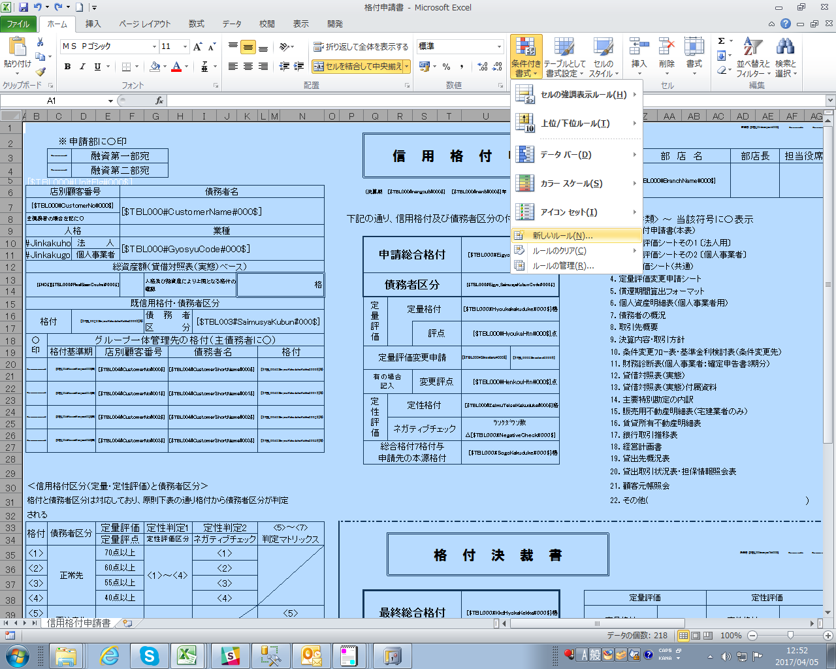

全セルを選択し、条件付き書式で新規ルールを選択。

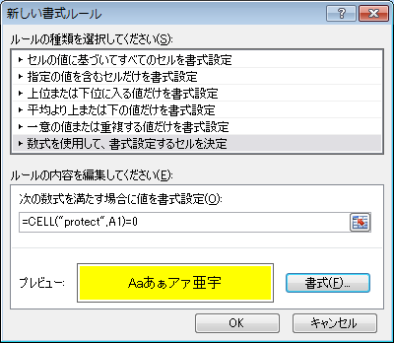

「=CELL("protect",A1)=0」を入力し、書式で、塗りつぶしで任意の色を選択する。

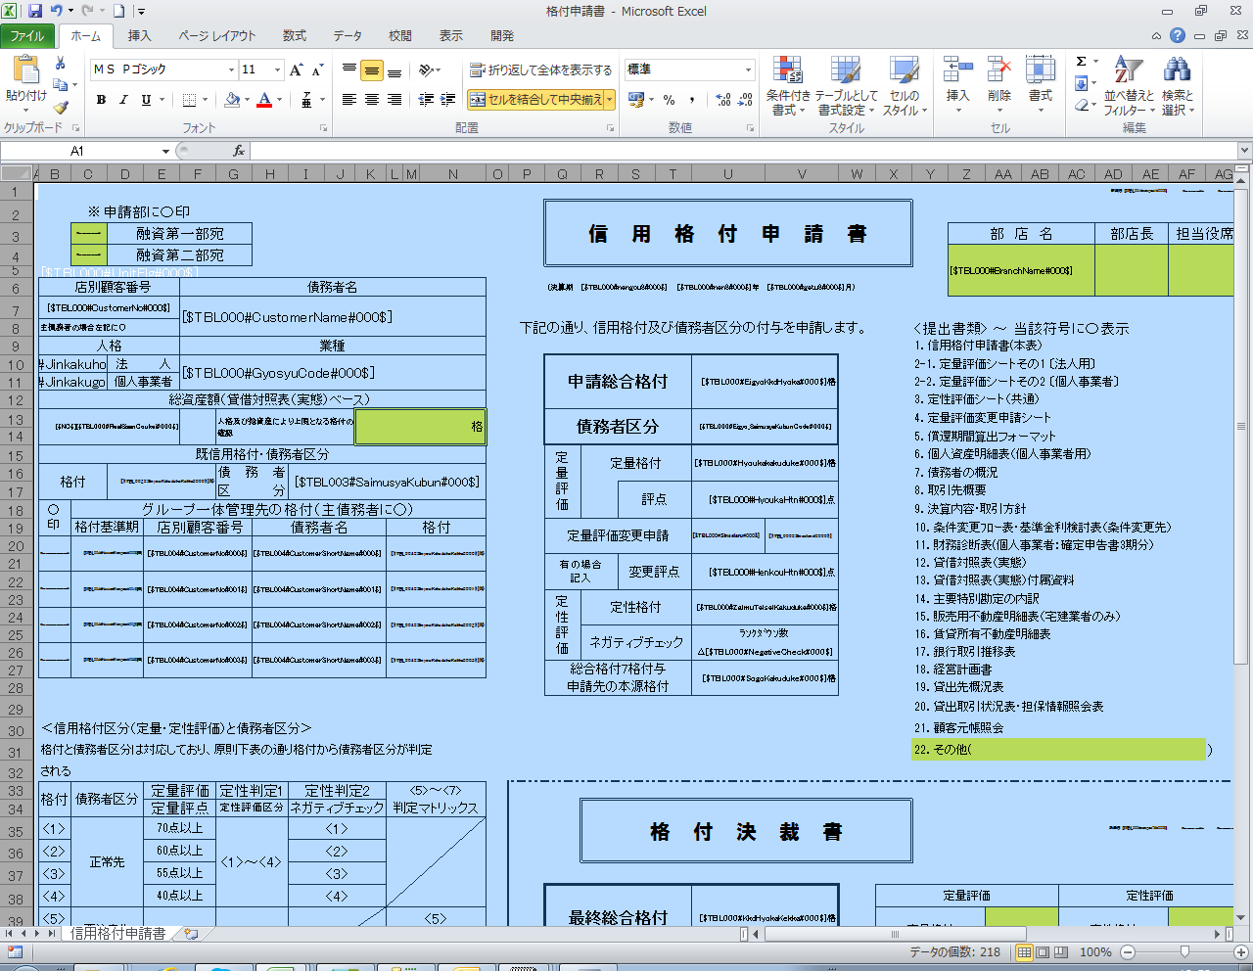

OKを押下することにより、セルの保護を解除している箇所が、色付けされる。

UT結果(エビデンス作成)【参考】
テーブルデータを張り付ける際
確認するべき項目はテーブルデータの前に持ってくるようにしてほしい
ユーザ情報マスタ |  | 名前
PCM_user
CMbtn_BranchNo | CMbtn_BranchName | CMbtn_Butenkaku | CMbtn_SinkiTourokuDate | CMbtn_SinkiTourokuUserNo | CMbtn_LastUpdate | CMbtn_UpdateUserNo | 項目名と項目ID
店番 | 店名 | 部店格 | 新規登録日時 | 新規登録行員番号 | 最終更新日時 | 更新行員番号
0001 | 初期登録店 | BUTENKAKU3 | 2003/07/26 20:22:03 | 0 | 2004/02/02 21:38:12 | 0000000001 | 対象データ
0002 | テスト営業店 | BUTENKAKU1 | 2012/05/16 16:29:01 | 0000000001 | 2012/05/16 16:29:01 | 0000000001
0003 | テスト本部 | BUTENKAKU2 | 2012/05/17 18:05:43 | 0000000001 | 2012/05/17 18:05:43 | 0000000001
0004 | 0004テスト | BUTENKAKU1 | 2012/05/22 14:39:25 | 0000000001 | 2012/05/22 14:39:25 | 0000000001
 | 重要、参照カラム
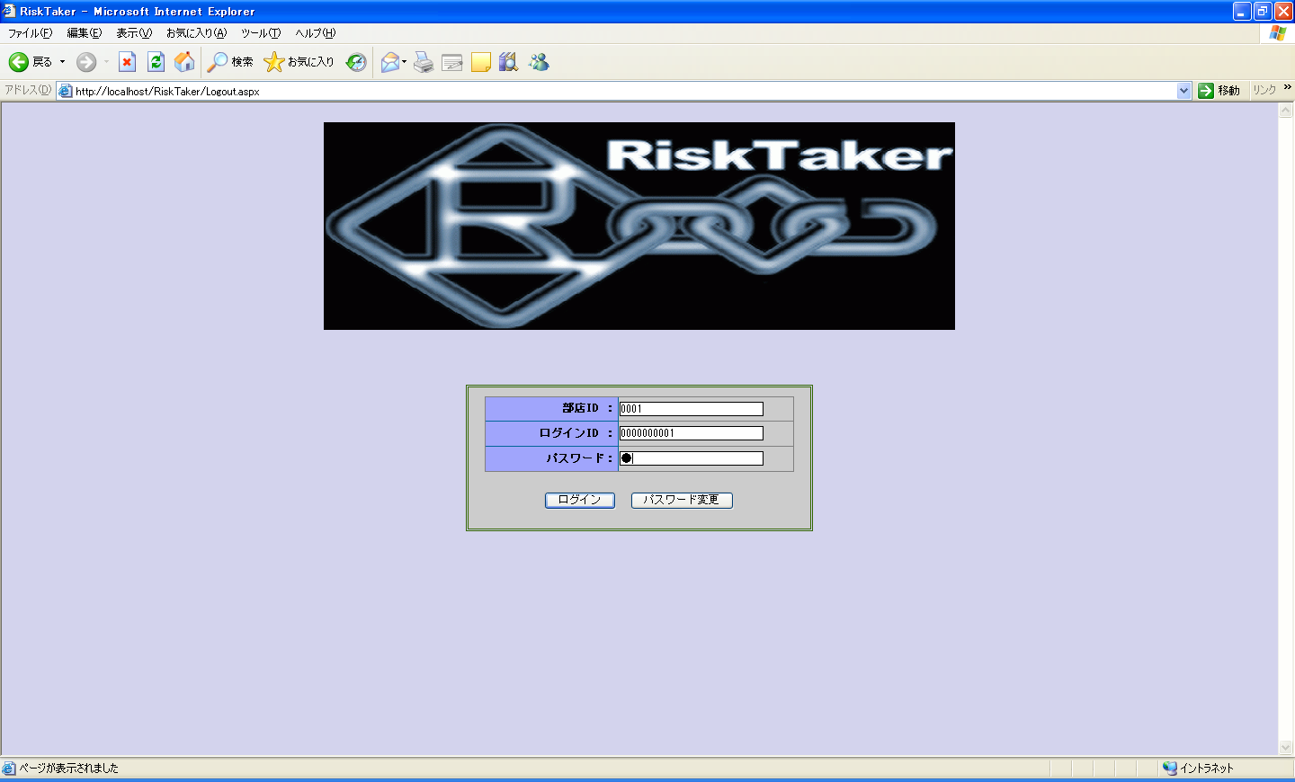
日付型確認
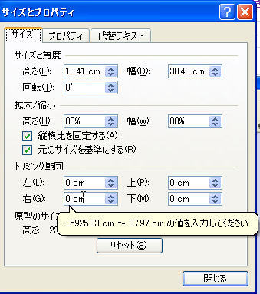

 |  |  |  |  |  |  |  | サイズ

ログインボタン押下

 |  |  |  |  |  |  |  |  | 重要、参照字段

 |  |  |  |  |  |  |  |  | 倍率

調査チェックシート
 | 日付 | 担当 | 案件番号 | 案件名
作成
検証
いつ使うチェックシートなのか
毎回確認する内容ではないが、年に1度程度は確認する内容
ノウハウ集のようなものがあれば良い（新任者向け）
⇒「ＢＡＮＫ・Ｒ初めてマニュアル」によくある障害等を記載すると良いかも
OneNote等に記載
再鑑

No | カテゴリ | 確認（試験）ポイント | 確認（試験）内容 | 実施しなかった場合の影響 | 対応 要否 | 調査結果
1
1-1 | 画面 | ワーニング・エラーメッセージ | ・ワーニング・エラーメッセージIDを確認し、該当メッセージが出力される条件を調査する。 |  |  | 〇 | 加藤
1-2 |  | システムエラー | ・システムエラーが発生した画面、時間帯を確認する。 ・web.logから該当時間帯に出力されているログの内容を確認する。 ・出力されているログの内容からシステムエラーの原因を調査する。 |  |  | 〇 | 加藤 | Y
1-3 |  | レスポンス | ・システム全体のレスポンスが悪いのか、特定画面のレスポンスが悪いのかを確認する。 ・大量データのファイル作成を行っていないか。APサーバのexe.logの確認、dts.logの確認。 ・Enterキーによる大量のGET/POST送信を行っていないか。 ⇒IIS.logに同画面のGET/POSTのログが大量に出力されているか。 ⇒セキュリティログに同一SPのログが大量に出力されているか。 |  |  | 〇 | 加藤 | N
1-4 | 帳票 | 追加資料 | ・追加資料画面にて添付資料が登録できない。 ⇒4MB以上のファイルでないか。 ・追加資料画面にて添付資料のダウンロードができない。 ⇒一時保存時の文字コード変換されたファイル名が長過ぎないか。 |  |  | 〇 | 加藤 | -
1-6 | 夜間バッチ処理 | ステップ | ・エラーとなったステップを確認する。 ・エラーとなったステップの後続ステップの確認を行う。 |  |  | 〇 | 加藤

